Confirm Import UV Screen
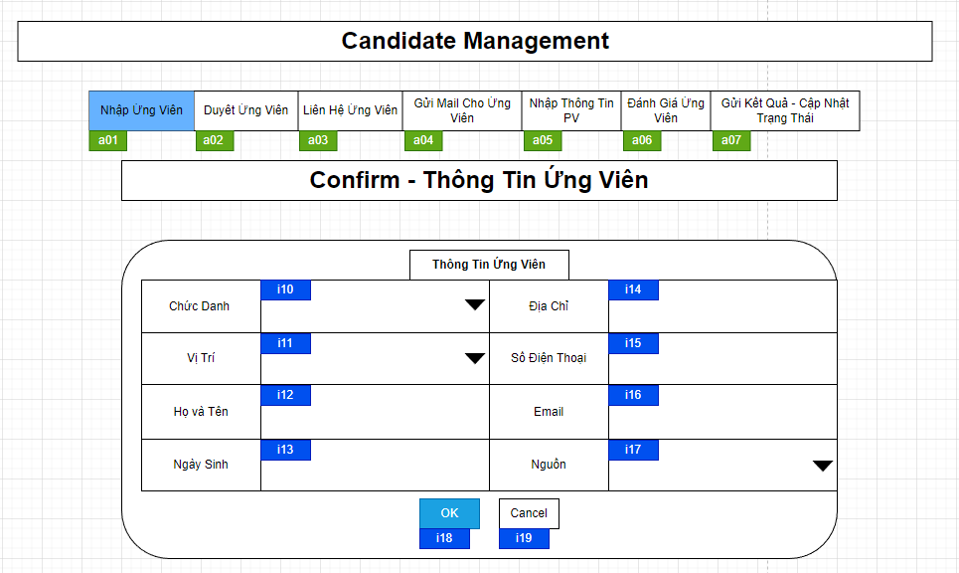

Mã Số | Item | input/output | Thuộc tính | Giới hạn input | Input số digit | Requied input | Format output | Giá trị khởi tạo | Tab thứ tự đi | Độ rộng có thể | Function | No.Chức năng | Domain Model | Note
i10 | Chức Danh | input | Combobox |  |  | Yes |  |  | 1
i11 | Vị Trí | input | Combobox |  |  | Yes |  |  | 2
i12 | Họ và Tên | input | String |  | 50 | Yes |  |  | 3
i13 | Ngày Sinh | input | Date |  |  | Yes |  |  | 4
i14 | Địa Chỉ | input | String |  |  | Yes |  |  | 5
i15 | Số Điện Thoại | input | String |  |  | Yes |  |  | 6
i16 | Email | input | String |  |  | Yes |  |  | 7
i17 | Nguồn | input | Combobox |  |  | Yes |  |  | 8
i18 | OK | input | Button |  |  | Yes |  |  | 9 |  |  | 1
i19 | Cancel | input | Button |  |  | Yes |  |  | 10 |  |  | 2

a01 | Nhập Ứng Viên | output | Button |  |  | Yes |  |  |  |  |  | 3
a02 | Duyệt Ứng Viên | output | Button |  |  | Yes |  |  |  |  |  | 3
a03 | Liện Hệ Ứng Viên | output | Button |  |  | Yes |  |  |  |  |  | 3
a04 | Gửi Mail Cho Ứng Viên | output | Button |  |  | Yes |  |  |  |  |  | 3
a05 | Nhập Thông Tin PV | output | Button |  |  | Yes |  |  |  |  |  | 3
a06 | Đánh Giá Ứng Viên | output | Button |  |  | Yes |  |  |  |  |  | 3
a07 | Gửi KQ-Cập Nhật Trạng Thái | output | Button |  |  | Yes |  |  |  |  |  | 3

Detail Design
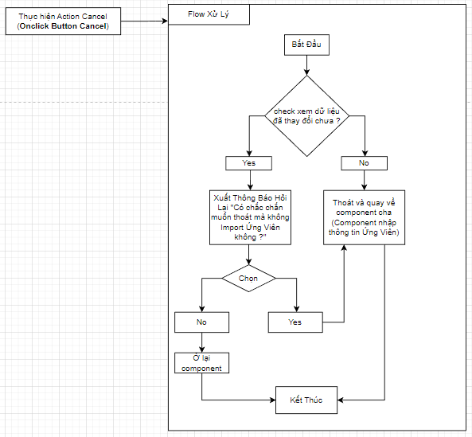
Bản Thiết Kế Chi Tiết |  |  |  | Chức năng : | Nhập Thông Tin Ứng Viên | Người tạo : | ToanHH |  | Ngày Tạo : | 29/03/2023

 | Function List
 | No | Tên Chức Năng | Giải Thích
 | 1 | Thêm Ứng Viên | Upsert data Ứng Viên vào Database
 | 2 | Đóng | Đóng component hiện tại sau đó hiển thị component cha
 | 3 | Hiển thị khởi tạo | Chuyển - hiển thị component khác
 | 4

 | Danh Sách API
 | No | Tên API | Action trên Screen
 | 1 | candidate.upsert | Nhấn button OK khi đã kiểm tra lại thông tin Ứng Viên muốn nhập và thực hiện insert vào Database

 | Danh Sách API bên ngoài
 | No | Tên API | Action trên Screen

 | Parameter nhận từ Component cha
 | No | Item | Kiểu
 | 1 | candidate | Candidate

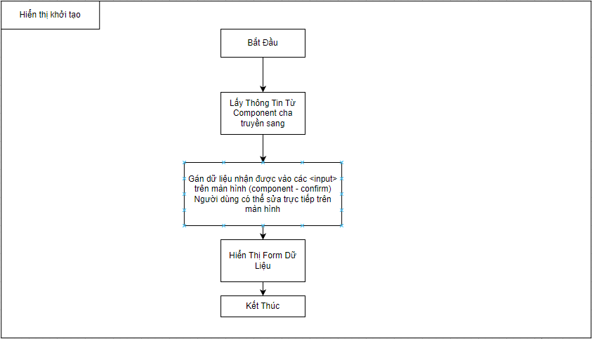

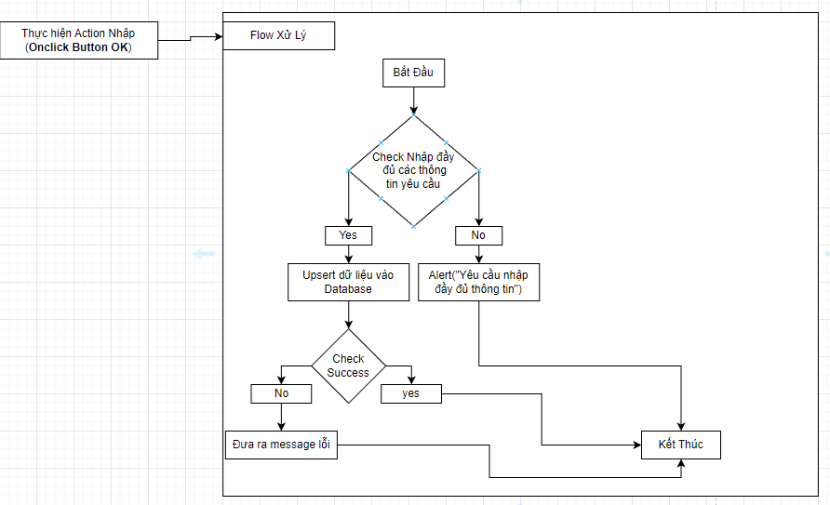

 |  |  |  |  |  |  | Input
 |  |  |  |  |  |  | No. | Item | Kiểu | Input vào API | Giải thích
 |  |  |  |  |  |  | 1 | candidate | candidate |  | Đẩy lên các <input/>
 |  |  |  |  |  |  | 2

 |  |  |  |  |  |  | Output
 |  |  |  |  |  |  | No. | Item | Kiểu | Output từ API | Giải thích
 |  |  |  |  |  |  | 1 | Status kết quả xử lý | bool | status | status kết quả xử lý được trả về từ API
 |  |  |  |  |  |  | 2 | message lỗi | arrat | message | Nhóm error message được trả về từ API

